Hardware
INSATEXT Requerimientos Técnicos ( Harware & Software ) |  |  |  |  |  | INSATEXT Análisis Comparativo Tarifas Proveedores

Nº | Nombre | Imagen | Procesador | Detalles | Garantia | Panamericana | falabella | Exito | Mercado Libre | Katronix | Alkosto | Amazon | Speed Logic | Lenovo | Jumbo | Precio más Bajo | Proveedor precio más Bajo | Precio más Alto | Proveedor precio más Alto | Diferencia entre Precio más Alto y más Bajo | Observaciones Generales | RECOMENDACIÓN
1 | Portátil Acer Aspire Go | 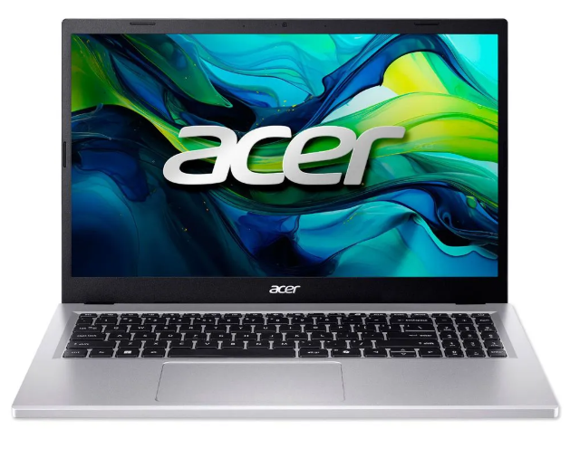 | Intel°Core i5 13420H | Intel Core i5-13420H. 8 GB o 16 GB DDR5 4800 MT/s, generalmente ampliable. SSD PCIe NVMe de 256 GB o 512 GB. 15.6" o 15.3" IPS FHD (1920x1080 o 1920x1200) antirreflejo. | 1 año de Garantia | 2,399,000.0 | 2,619,900.0 | 2,379,300.0 | 2,499,900.0 | 2,203,500.0 | 2,499,030.0 | 2,466,546.0 |  |  | 3,212,069.5 | 2,331,158.0 | 0.0 | 3,212,069.5 | Jumbo | 880,911.5 | Procesador es mas bajo | No
2 | Portatil Asus Vivobook 15 | 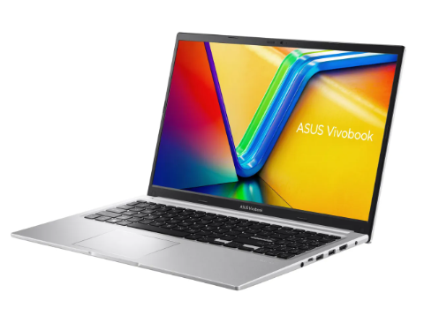 | AMD Ryzen 7 5825U | AMD Ryzen 7 AMD Ryzen 7 5825U. Capacidad de disco SSD: 512 GB. memoria RAM: 16 GB. Resolución de la pantalla: 1920 px x 1080 px. | 1 año de Garantia |  | 2,499,000.0 | 2,161,953.0 | 1,919,000.0 | 2,199,050.0 | 2,199,050.0 | 2,989,630.0 |  |  | 2,989,630.0 | 2,199,900.0 | 0.0 | 2,989,630.0 | Amazon | 789,730.0 | Por velocidad y capacidad | SI
3 | Portátil Hp 15 Fc0276la | 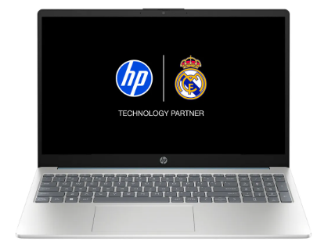 | AMD Ryzen 7 7730U | AMD Ryzen 7 7730u. Capacidad del disco duro: 512 GB. Capacidad de disco SSD: 512 GB. RAM DDR4-3200 MT/s de 16 GB (2 x 8 GB) | 1 año de Garantia |  | 2,499,000.0 | 2,950,900.0 | 2,161,060.0 | 2,990,000.0 | 2,161,070.0 |  |  |  | 3,099,000.0 | 2,990,000.0 | Katronix | 3,099,000.0 | Jumbo | 109,000.0 | Por velocidad y capacidad y procesador | SI
4 | Acer Monitor de 27 pulgadas | 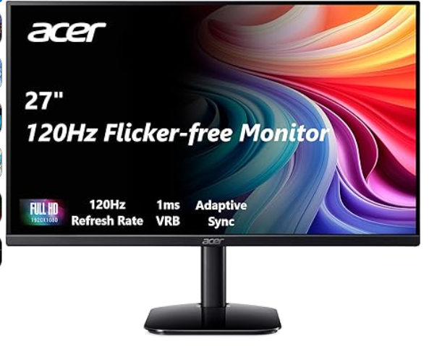 | El monitor Acer KB272 G0bi de 27" con resolución Full HD de 1920 x 1080 en una relación de aspecto de 16:9 presenta imágenes impresionantes y de alta calidad con excelentes detalles. | Pantalla FHD IPS KB272-27 pulgadas (1920 x 1080), frecuencia de actualización de hasta 120 Hz, 99% sRGB, inclinación, compatibilidad de sincronización adaptativa | 1 año de Garantia | 649,000.0 | 509,900.0 | 701,900.0 | 652,872.0 | 599,000.0 | 599,000.0 | 371,962.0 |  |  | 2,555,000.0 | 2,052,500.0 | 0.0 | 2,555,000.0 | Jumbo | 502,500.0 | Gran equipo pero hay de mejor calidad y mejores funcionalidades | NO
5 | AOC 22B35HM23 | 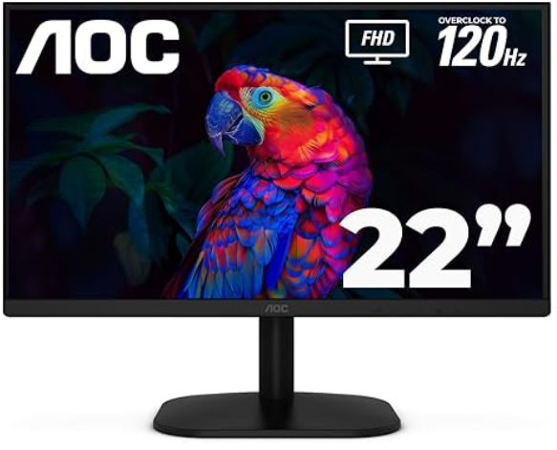 | Disfruta de este monitor de 22 pulgadas (21.5″ visible) con imágenes nítidas y claras con una resolución Full HD de 1920 x 1080, perfecto para el trabajo, multimedia y juegos ligeros. | Monitor LED de 22" Full HD (1920 x 1080) 120Hz, sincronización adaptativa, VGA y HDMI, sin parpadeo, baja luz azul, listo para HDR, compatible con VESA, ajuste de inclinación | 1 Año de Garantia |  | 279,900.0 | 272,690.0 | 257,900.0 |  |  | 241,762.0 |  |  | 72,000.0 | 68,000.0 | 0.0 | 279,900.0 | falabella | 211,900.0 | Es un mouse muy elegante , comodo, tecnologico escelente en la linea de desarrollo | Si
6 | Monitor Samsung Esencial 24 Pulgadas S3 | 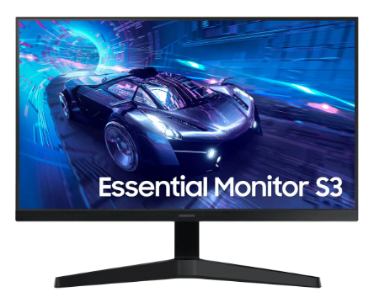 | Imágenes nítidas y vívidas desde diferentes ángulos. El distintivo ángulo de visión de 178° de ancho garantiza un brillo uniforme en toda la pantalla, para que puedas trabajar cómodamente en documentos y gráficos, independientemente de la posición de visualización. | Samsung - Monitor de computadora LED T350 de 24 pulgadas, 4ms LF24T350FHNXZA - Gris azul oscuro | 1 año de Garantia |  | 379,000.0 | 409,990.0 | 371,930.0 |  |  | 586,904.0 |  |  | 902,000.0 | 879,900.0 | 0.0 | 902,000.0 | Jumbo | 22,100.0 | La resolución y la caqpacidad de grabar en video en 4 k , lo hacen un gran asccesorio. | Si
7 | Seagate Barracuda ST1000dm010 1TB | 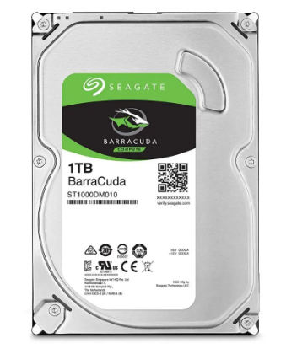 | Disco Duro de una tera interno para PC La unidad de disco duro de 1 TB, 7200 RPM | Capacidad 1 tera, Velocidad (rpm) 7200 rpm, Interfaz SATA III (6.0 Gb/s), Memoria Cache 32MB, Factor de forma 3.5', Para Ordenadores de particulares o Empresas | 1 Año de Garantia |  |  | 237,000.0 | 190,000.0 |  |  | 297,562.0 |  |  | 477,900.0 | 477,900.0 | Jumbo | 477,900.0 | Jumbo | 0.0 | Excelente producto diseñado para la linea de desarrollo | Si
8 | Disco Duro Para Pc 1Tb Western Digital | 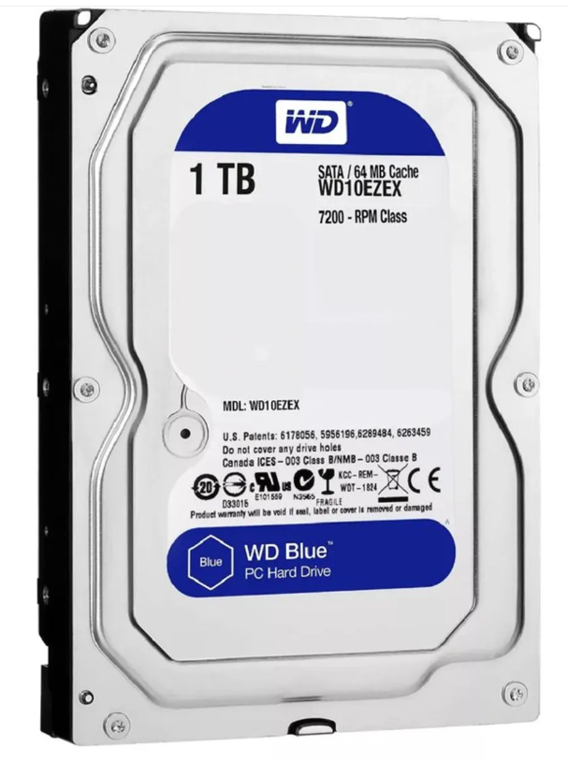 | Capacidad de almacenamiento de 1TB para guardar una gran cantidad de datos. | El WD Blue WD10EZEX se caracteriza por su eficiencia y buen funcionamiento, que sumado a su reducido consumo energético lo vuelven un disco indispensable para funciones estándar. | 1 Año de Garantia |  | 215,900.0 | 205,900.0 | 269,113.0 |  |  | 1,660,900.0 |  |  | 1,844,000.0 | 1,689,900.0 | 0.0 | 1,844,000.0 | Jumbo | 154,100.0 | Sin duda alguna de las mejores recomendaciones | Si
9 | Disco Duro Externo Portatil Toshiba 1 Tb | 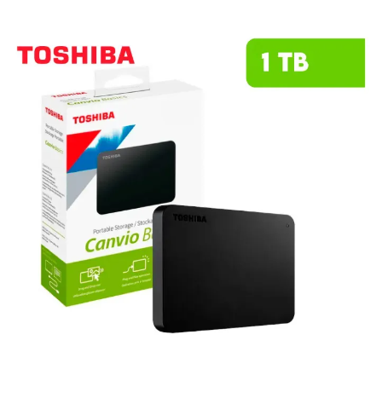 | Este HDD combina un diseño compacto y elegante con la fiabilidad que caracteriza a Toshiba, permitiéndote llevar tus archivos más importantes a donde quieras. | Capacidad de 1TB para almacenar fotos, videos, música y documentos importantes. Diseño compacto y ligero para máxima portabilidad, llévalo contigo a donde vayas. Compatible con Android, facilitando el respaldo de información desde tus dispositivos móviles. | 1 año de Garantia | 315,900.0 | 355,000.0 | 265,500.0 | 299,500.0 |  |  | 230,000.0 | 269,000.0 |  | 230,000.0 | 189,900.0 | 0.0 | 355,000.0 | falabella | 165,100.0 | Es buen producto | Si
10 |  |  |  |  | 1 año de Garantia
11 |  |  |  |  | 1 año de Garantia
12 |  |  |  |  | 1 año de Garantia
13 | Memoria Ram Adata Ddr4 16Gb 3200 |  | Memoria RAM Premier color verde 16GB 1x16GB Adata AD4S320016G22-SGN | Capacidad: 16 GB. Tipo de memoria: DDR4 U-DIMM. Velocidad: 3200 MHz (PC4-25600). Latencia CAS: 22. Voltaje de operación: 1.2 V, lo que reduce el consumo energético en un 20% en comparación con DDR3. | 1 año de Garantia |  | 575,900.0 | 530,900.0 | 470,000.0 |  |  | 711,767.0
14 | Memoria Ram Timetec 16gb |  | Timetec 16gb Ddr4 2400mhz | DDR4 3200 MHz PC4-25600 260 pines sin búfer sin ECC 1.2V CL22 Temporización 22-22-22-52 Rango dual 2Rx8 basado 1024x8 diseñado para juegos y alto rendimiento, Capacidad del módulo: 16 GB Paquete: 1x16GB Para portátil, no para computadora de escritorio | 1 año de Garantia |  |  |  | 604,707.0 |  |  | 649,396.0
15 | Memoria Ram 16Gb attech | 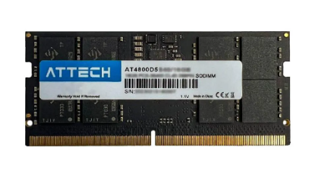 | Memoria Ram Portátil Attech Ddr4 16gb 3200mhz | Ddr4 16gb formato SODIMM, Alcanza una velocidad de 3.2 GHz. | 0 año de Garantia |  |  | 599,000.0 | 627,000.0
15
16 | Tarjeta De Video Nvidia Geforce Asus Rtx 3050 Dual Oc Auto Ex 6 Gigas | 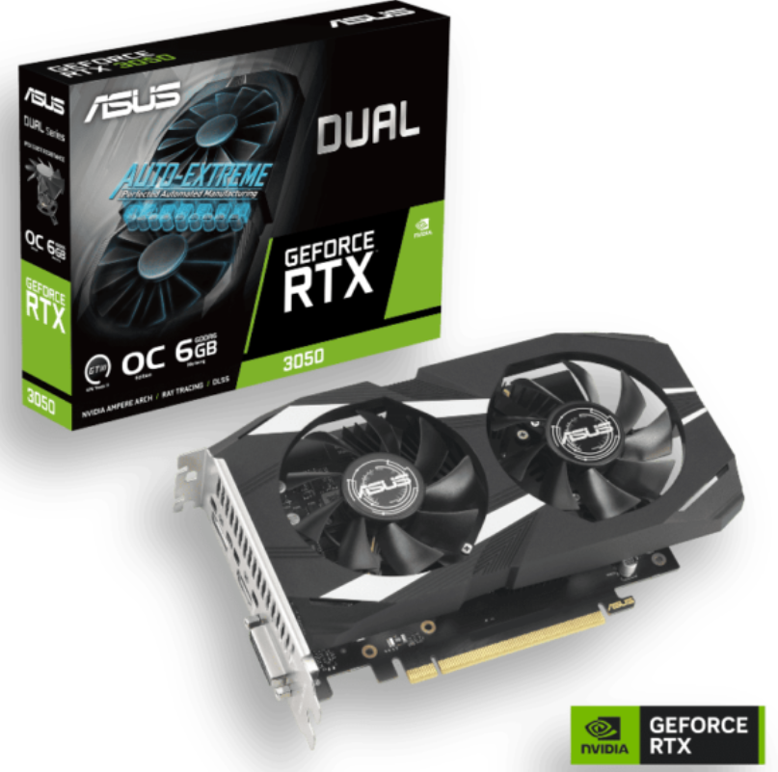 | ASUS Dual GeForce RTX™ 3050 OC Edition 6GB GDDR6 con dos potentes ventiladores Rendimiento de juegos AAA. | Memoria: 6 GB GDDR6 con una interfaz de 96 bits. Arquitectura: NVIDIA Ampere con núcleos RT de 2.ª gen y Tensor de 3.ª gen (soporta Ray Tracing y DLSS). Refrigeración: Diseño de dos ventiladores Axial-tech que optimizan el flujo de aire y reducen las turbulencias. | 1 año de Garantia |  | 1,439,900.0 |  | 1,390,000.0 |  |  | 892,762.0 | 1,169,000.0
17 | ASRock AMD Radeon RX 7600 Challenger 8 GB | 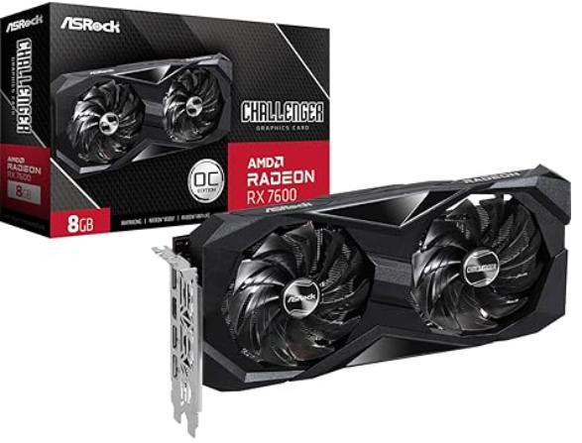 | tarjeta de video de gama media diseñada principalmente para ofrecer un alto rendimiento en juegos a resolución 1080p | Motor Gráfico: AMD Radeon RX 7600 (Arquitectura RDNA 3). Memoria: 8 GB GDDR6 con un bus de 128 bits y velocidad de 18 Gbps. Conectividad: 1 puerto HDMI 2.1 y 3 puertos DisplayPort 1.4a con DSC. | 1 año de Garantia |  |  |  | 1,489,900.0 |  |  | 1,041,562.0
18 | Tarjeta De Video Gigabyte Radeon Rx 7600 | 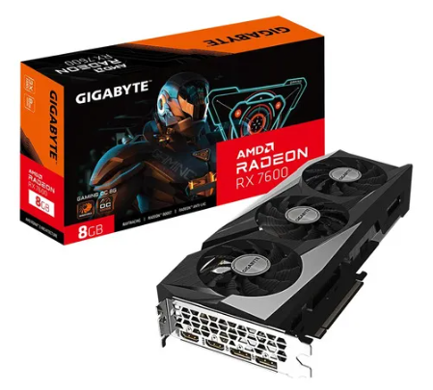 | es una tarjeta de video de gama media diseñada específicamente para ofrecer un rendimiento sólido en gaming a 1080p con configuraciones gráficas altas | Memoria VRAM: 8 GB GDDR6. Frecuencia base del núcleo de 2.25 GHz para un rendimiento óptimo en juegos. Resolución máxima de 8K para experiencias visuales impresionantes. | 1 año de Garantia |  |  |  | 1,610,000.0 |  |  | 1,483,052.0
19 | Procesador Amd Ryzen 5600G. | 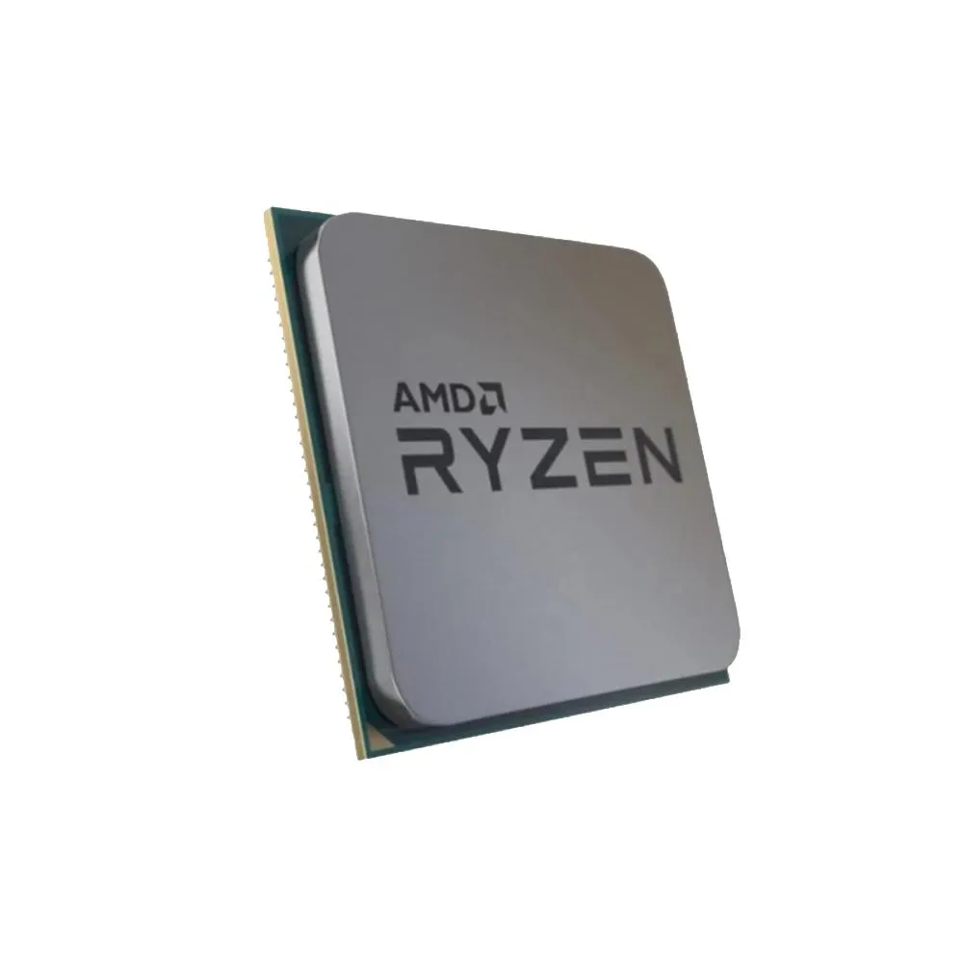 | Ryzen 3: Ideales para tareas de oficina, estudio y navegación. Ryzen 5: El mejor equilibrio precio/rendimiento para gaming y productividad diaria. Ryzen 7: Recomendados para gaming de alto nivel, streaming y creación de contenido. Ryzen 9: Diseñados para profesionales, edición de video pesada y renderizado 3D. | Modelo: 5600G. Es ideal para jugadores y creadores de contenido que requieran un instrumento de gran ejecución. Memoria caché de 16 MB, rápida y volátil. Procesador gráfico Radeon Graphics. Soporta memoria RAM DDR4. Su potencia es de 65 W. | 3 años de Garantia |  | 1,799,500.0 | 105,000.0 | 800,000 |  |  | 591.5 | 689,000 |  |  | 689,000.0 | Speed Logic | 1,799,500.0 | Falabella | 1,110,500.0 | velocidad gama alta | Si
20 | Apple lanza el chip M1 | 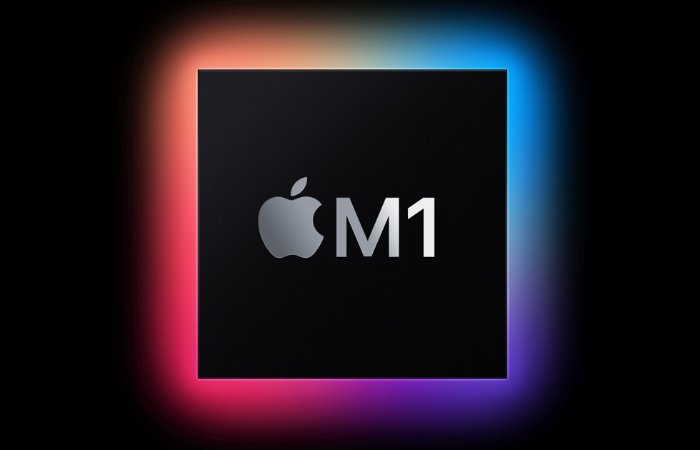 | Serie M (Mac y iPad): M1, M2, M3, M4, y el reciente M5 diseñado para IA y alto rendimiento. Incluyen variantes Pro, Max y Ultra (ej. M1 Pro, M1 Max, M1 Ultra). Serie A (iPhone): A16 Bionic, A17 Pro (primeros 3nm), y A18 Pro (2024-2025) | Más de 80% de capacidad de batería. Pantalla sin detalles ni imperfecciones. Marcas de uso sutiles. Producto con uso previo que ha sido inspeccionado o reparado para asegurar su funcionamiento. Puede no incluir accesorios ni empaque original. | 2 años de Garantia |  |  |  | 5,999,000.0
21 | Snapdragon 855 Plus | 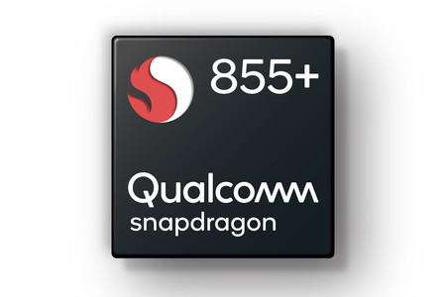 | Línea Elite (Flagship): El Snapdragon 8 Elite Gen 5 se posiciona como el chip más rápido del mercado para móviles. Snapdragon X Elite: Diseñado específicamente para ordenadores portátiles, ofreciendo alto rendimiento y eficiencia, buscando competir en el mercado de computadoras |  | 1 o 2 años de Garantia
22 | Teclado USB Genius Smart KB-100 | 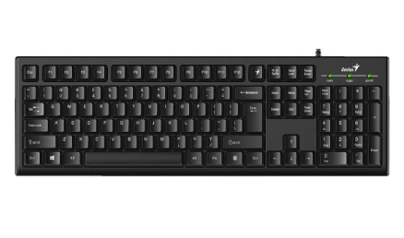 | Diseño comodo con arquitectura de membrana para una escritura suave y silenciosa | Genius Tecla - Permite asignar funciones personalizadas a F1 - F12 Keys, Teclas cilíndricas que ofrecen una experiencia de uso cómoda. Interfaz USB para fácil conexión con dispositivos.Peso ligero de 450 g, ideal para transporte y uso diario. | 1 año garantia |  | 39,900.0 | 70,000.0 | 38,402.0 |  |  | 70,791.0
23 | Teclado HP Alámbrico 150 |  | teclado alámbrico de tamaño completo diseñado para ofrecer una experiencia de escritura cómoda y silenciosa, ideal para entornos de oficina o estudio. | Incluye 12 combinaciones de atajos con la tecla FN para funciones rápidas. Su estructura delgada y ligeramente inclinada busca reducir la fatiga durante sesiones prolongadas. No requiere controladores adicionales; basta con conectarlo al puerto USB para que comience a funcionar. Cuenta con luces para Bloq Mayús, Bloq Num y Bloq Despl. | 1 año garantia | 59,900.0 |  | 59,900.0 | 79,900.0 | 59,900.0 | 59,900.0
24 | Maxell Teclado Alambrico Kb-90 |  | teclado alámbrico de diseño básico y funcional, ideal para tareas de oficina, estudio o uso diario en el hogar. Se destaca por su sencillez, durabilidad y un sistema de protección contra accidentes comunes con líquidos | Arquitectura de membrana que ofrece una escritura silenciosa. peso del teclado: 550 g fácil de transportar. Resistente a salpicaduras que protege ante accidentes. Ancho del teclado: 43 cm que ahorra espacio en el escritorio. | 1 año garantia |  | 43,900.0 | 43,900.0 | 43,900.0
25 | Mouse inalámbrico Logitech M170 |  | mouse inalámbrico compacto y económico, diseñado principalmente para la portabilidad y el uso diario en tareas de oficina | Es inalámbrico. Orientación de la mano: ambidiestro. Puede conectarse a cualquier dispositivo a través de receptor USB. Tipo de alimentación inalámbrica: pilas. Resolución de 1000dpi. Con sensor óptico | 1 año garantia | 51,900.0 | 39,900.0 | 49,800.0 | 53,900.0 | 54,900.0 | 54,900.0 | 40,734.0
26 | Mouse Dell MS116 negro |  | Es un periférico de entrada básico y confiable, diseñado principalmente para entornos de oficina y uso doméstico diario | Cable USB tipo A con una longitud de 1.8 metros. Compatibilidad con Windows 10. 7. 8.1. 11. Linux. Chrome OS. Android. Resolución del sensor de 1000 dpi para precisión. Tecnología del sensor BlueTrack óptico. | 1 año garantia |  | 44,700.0 | 29,500.0 | 43,550.0 |  |  | 31,582.0
27 | Logitech M196, Mouse Inalámbrico |  | mouse inalámbrico esencial diseñado para la portabilidad y la sostenibilidad, destacando por su conectividad exclusiva vía Bluetooth Low Energy | Es inalámbrico. Puede conectarse a cualquier dispositivo a través de Bluetooth. Tipo de alimentación inalámbrica: pilas. Resolución de 1000dpi. Con sensor óptico | 1 año garantia |  |  | 57,900.0 | 64,900.0 | 59,900.0 | 59,900.0 | 55,242.0

 |  |  |  |  | Plazo Entrega de Proveedor (Plazo Máximo Entrega en días) | 1 | 7 | 10 | 6 | 1 | 7 | 12 | 5 | 7 | 8
 |  |  |  |  | Cantidad Mínima Pedido de Proveedor | 1 | 1 | 1 | 1 | 1 | 1 | 1 | 1 | 1 | 1
 |  |  |  |  | Plazo Pago Proveedor en días | 30 | 60 | 90 | 15 | 30 - 60 | 30 - 60 - 90 | 30 | 30 | 30 | 30

Software
INSATEXT Requerimientos Técnicos ( Harware & Software ) |  |  |  |  |  | INSATEXT Análisis Comparativo Tarifas Proveedores

Nº | Nombre | Imagen | Procesador | Detalles | Garantia | DELL | techinn.com | Huawey | Mercado Libre | Katronix | HP STORE COLOMBIA | Alkosto | B&H Photo-Video-Audio | Lenovo | Jumbo | Éxito | Falabella | Precio más Bajo | Proveedor precio más Bajo | Precio más Alto | Proveedor precio más Alto | Diferencia entre Precio más Alto y más Bajo | Observaciones Generales | RECOMENDACIÓN
1 | Microsoft Coporation (Principalmente Softrware) | 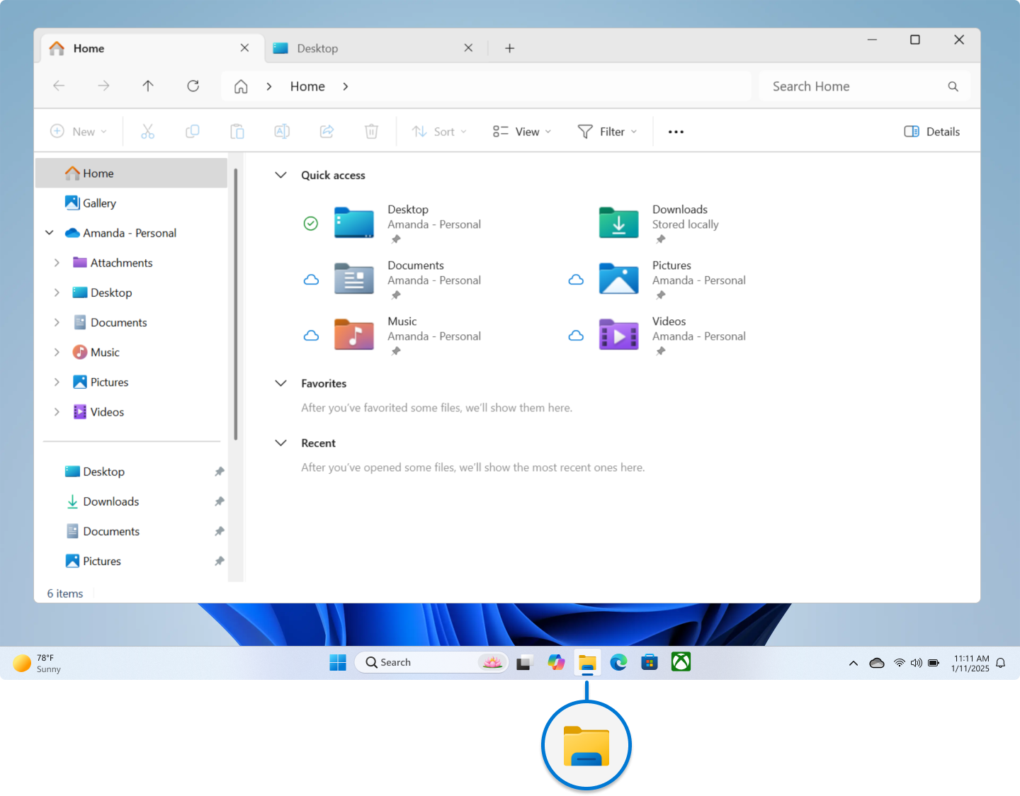 | Microsoft no tiene procesador, usa hardware del equipo. | Microsoft Corporation es empresa tecnológica que crea software, servicios y algunos dispositivos; no es un programa, sino desarrolladora de tecnología. | Software: no tiene garantía física, solo soporte y licencias. Hardware (como Xbox o Surface): sí tiene garantía limitada del fabricante. |  |  |  |  |  |  |  |  |  |  |  |  | 2,331,158.0 | 0.0 | 0.0 | 0.0 | -2,331,158.0 | Procesador es mas bajo | No
2 | Canonical Ltd (Principalmente Software) | 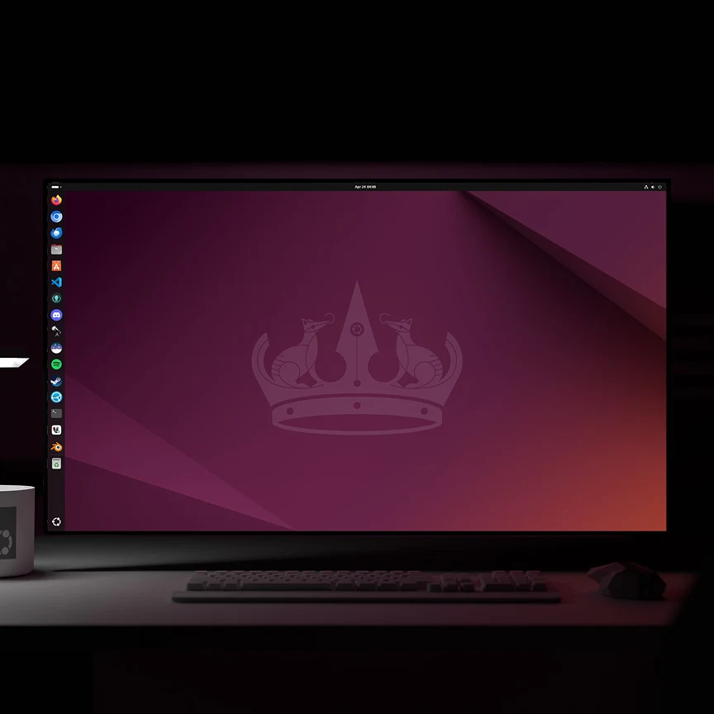 | Ubuntu no tiene procesador propio. Usa el procesador del equipo, por ejemplo: Intel Core AMD Ryzen | Ubuntu es sistema operativo de Canonical; gestiona hardware, software y recursos del equipo; funciona en computadores y servidores, usa procesador del dispositivo. | Ubuntu no tiene garantía física; ofrece soporte y actualizaciones. Canonical brinda soporte empresarial opcional mediante contratos de servicio. |  |  |  |  |  |  |  |  |  |  |  |  | 2,199,900.0 | 0.0 | 0.0 | 0.0 | -2,199,900.0 | Por velocidad y capacidad | SI
3 | Google LLC (Principalmente software) |  | Google LLC no tiene un procesador propio en sus programas. su software usa procesadores del hardware. | Google LLC es una empresa tecnológica enfocada en software, servicios en la nube y aplicaciones. Desarrolla productos como Google Chrome, Android y herramientas en línea. También crea hardware como teléfonos Pixel y diseña procesadores como Google Tensor para sus dispositivos. | Google ofrece garantía, pero depende del producto. Software: no tiene garantía física, solo soporte y actualizaciones. Hardware (como Pixel): tiene garantía limitada del fabricante. |  |  |  |  |  |  |  |  |  |  |  |  | 2,990,000.0 | 0.0 | 0.0 | 0.0 | -2,990,000.0 | Por velocidad y capacidad y procesador | SI
4 |  | 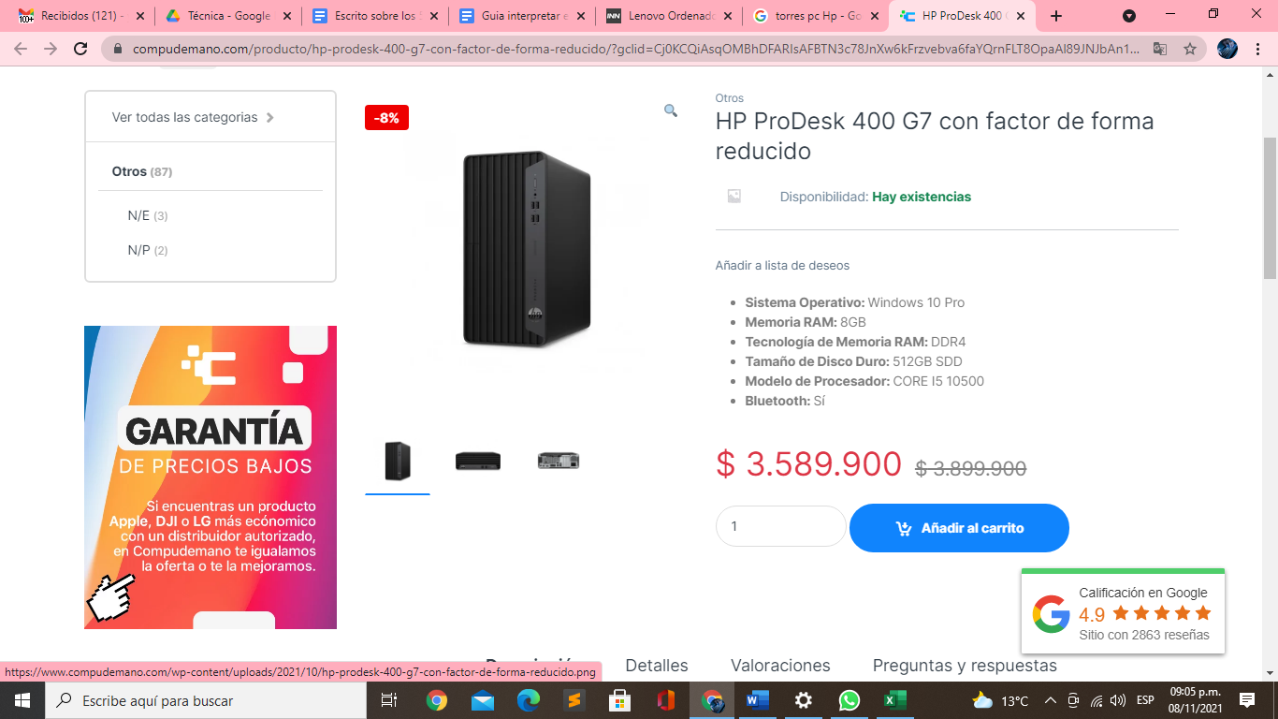 |  |  |  |  |  |  |  |  |  |  |  |  |  |  |  | 2,052,500.0 | 0.0 | 0.0 | 0.0 | -2,052,500.0 | Gran equipo pero hay de mejor calidad y mejores funcionalidades | NO
5 |  | 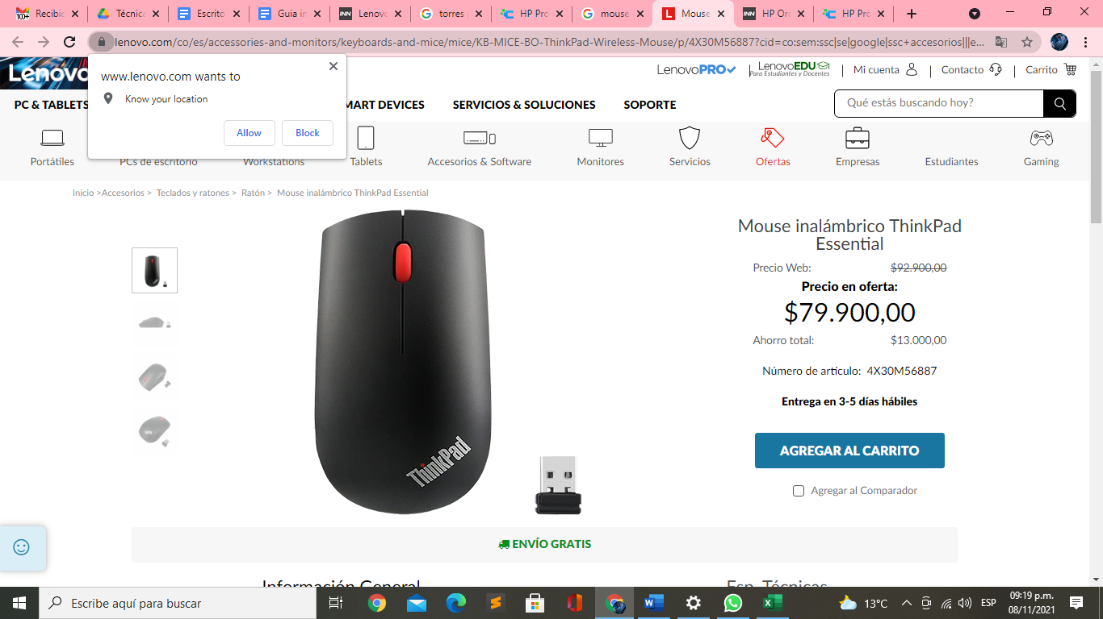 |  |  |  |  |  |  |  |  |  |  |  |  |  |  |  | 68,000.0 | 0.0 | 0.0 | 0.0 | -68,000.0 | Es un mouse muy elegante , comodo, tecnologico escelente en la linea de desarrollo | Si
6 |  | 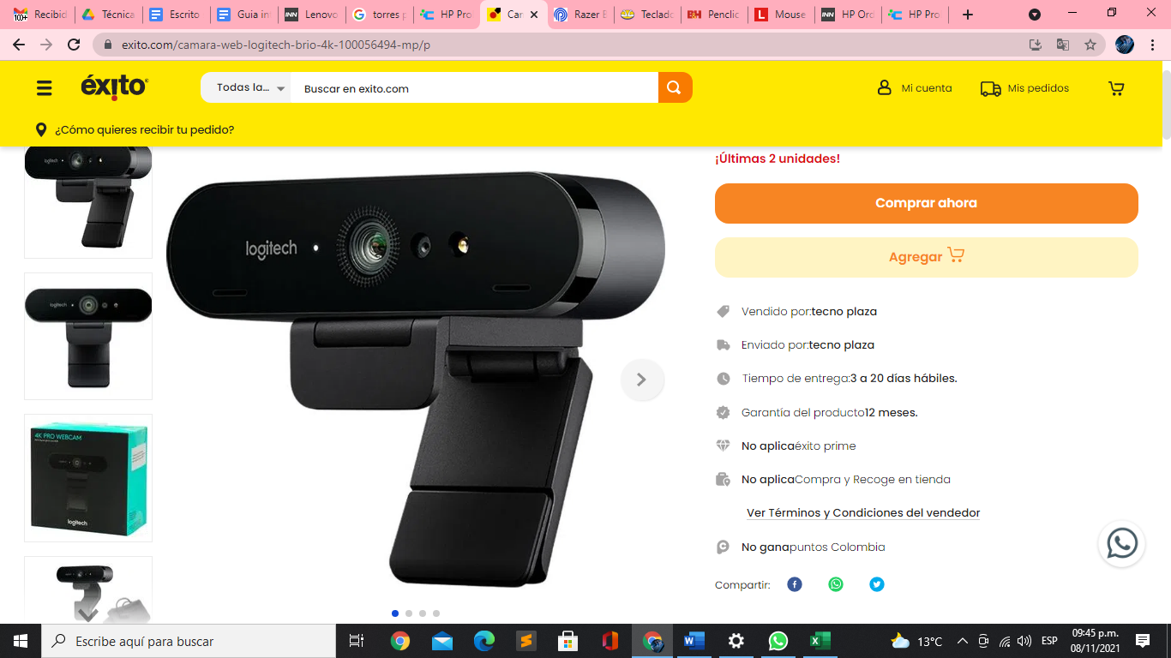 |  |  |  |  |  |  |  |  |  |  |  |  |  |  |  | 879,900.0 | 0.0 | 0.0 | 0.0 | -879,900.0 | La resolución y la caqpacidad de grabar en video en 4 k , lo hacen un gran asccesorio. | Si
7 |  |  |  |  |  |  |  |  |  |  |  |  |  |  |  |  |  | 477,900.0 | 0.0 | 0.0 | 0.0 | -477,900.0 | Excelente producto diseñado para la linea de desarrollo | Si
8 |  | 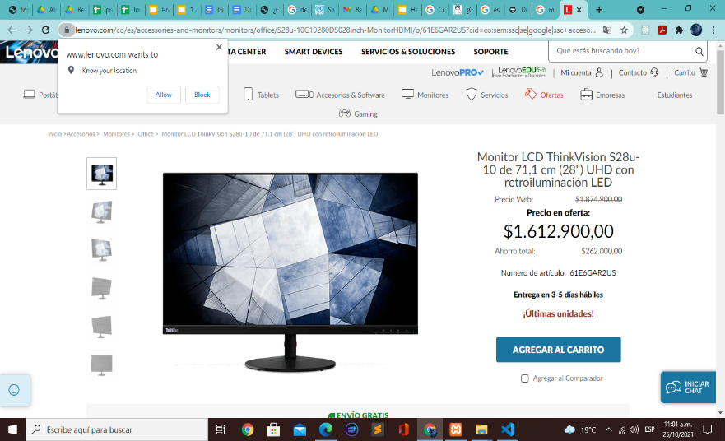 |  |  |  |  |  |  |  |  |  |  |  |  |  |  |  | 1,689,900.0 | 0.0 | 0.0 | 0.0 | -1,689,900.0 | Sin duda alguna de las mejores recomendaciones | Si
9 |  |  |  |  |  |  |  |  |  |  |  |  |  |  |  |  |  | 189,900.0 | 0.0 | 0.0 | 0.0 | -189,900.0 | Es buen producto | Si
10 |  |  |  |  |  |  |  |  |  |  |  |  |  |  |  |  |  | 0.0 | 0.0 | 0.0 | 0.0 | 0.0 | Software libre super garantizado | Si

 |  |  |  |  | Plazo Entrega de Proveedor (Plazo Máximo Entrega en días) | 1 | 7 | 10 | 6 | 1 | 7 | 12 | 5 | 7 | 8 | 9 | 8
 |  |  |  |  | Cantidad Mínima Pedido de Proveedor | 1 | 1 | 1 | 1 | 1 | 1 | 1 | 1 | 1 | 1 | 1 | 1
 |  |  |  |  | Plazo Pago Proveedor en días | 30 | 60 | 90 | 15 | 30 - 60 | 30 - 60 - 90 | 30 | 30 | 30 | 30 | 30 | 60

Servicios en la Nube
INSATEXT Requerimientos Técnicos ( Harware & Software ) |  |  |  |  |  | INSATEXT Análisis Comparativo Tarifas Proveedores

Nº | Nombre | Imagen | Procesador | Detalles | Garantia | DELL | techinn.com | Huawey | Mercado Libre | Katronix | HP STORE COLOMBIA | Alkosto | B&H Photo-Video-Audio | Lenovo | Jumbo | Éxito | Falabella | Precio más Bajo | Proveedor precio más Bajo | Precio más Alto | Proveedor precio más Alto | Diferencia entre Precio más Alto y más Bajo | Observaciones Generales | RECOMENDACIÓN
1 |  | 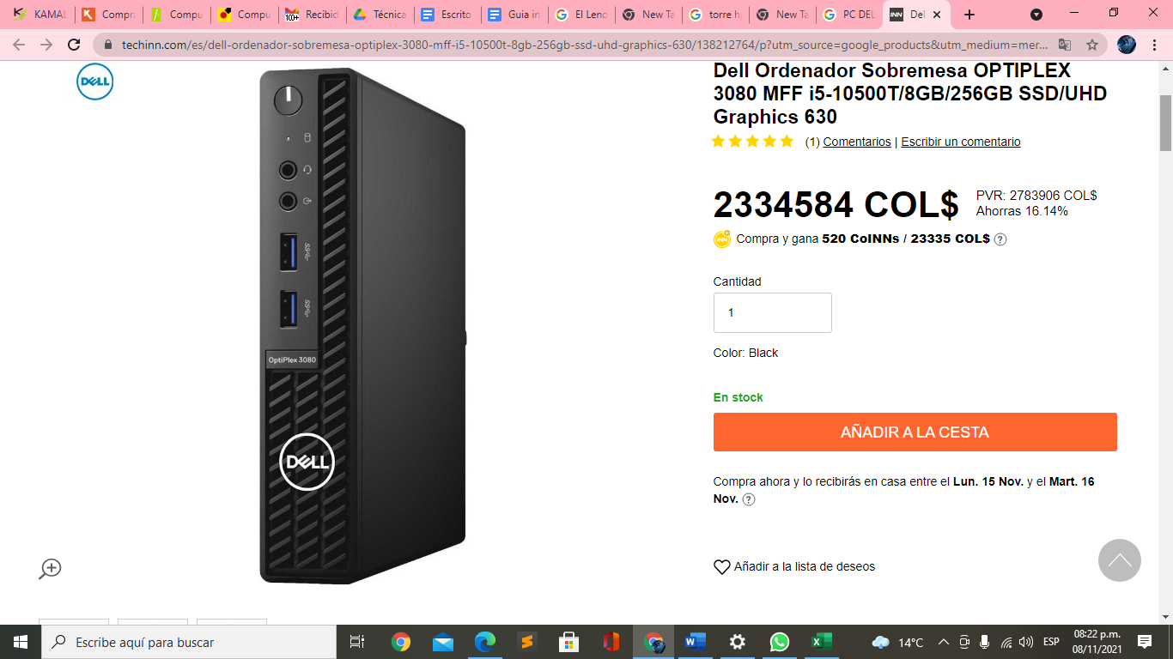 |  |  |  |  |  |  |  |  |  |  |  |  |  |  |  | 2,331,158.0 | 0.0 | 0.0 | 0.0 | -2,331,158.0 | Procesador es mas bajo | No
2 |  | 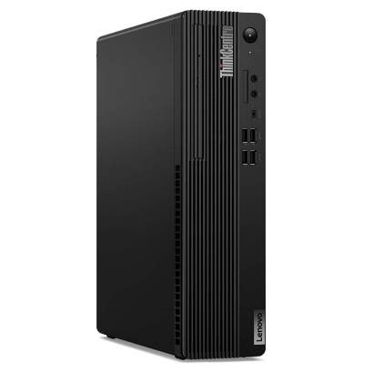 |  |  |  |  |  |  |  |  |  |  |  |  |  |  |  | 2,199,900.0 | 0.0 | 0.0 | 0.0 | -2,199,900.0 | Por velocidad y capacidad | SI
3 |  | 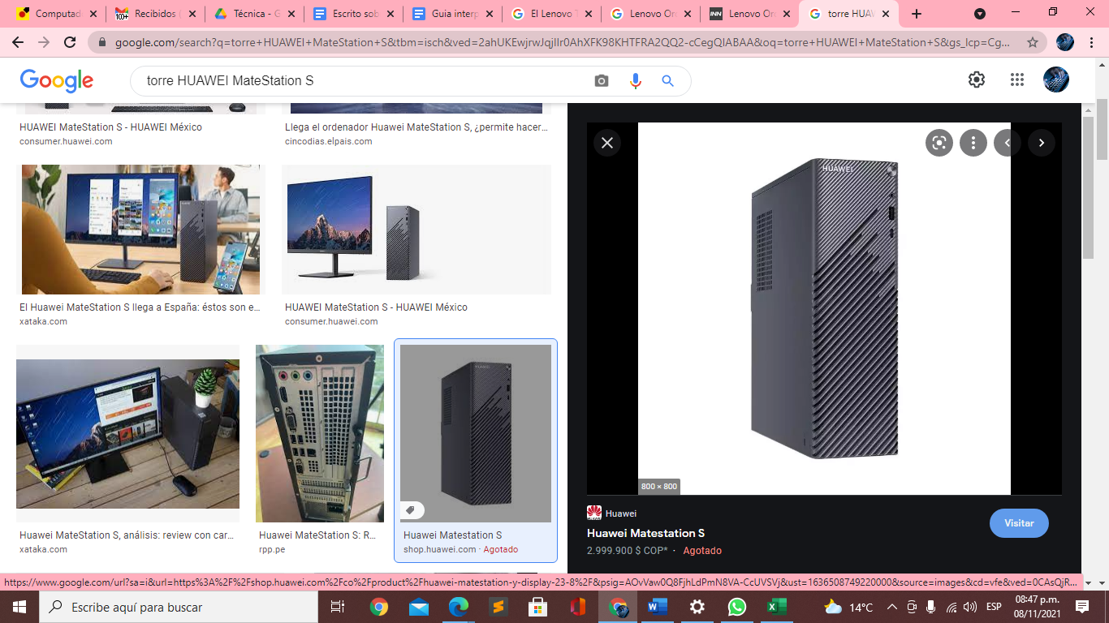 |  |  |  |  |  |  |  |  |  |  |  |  |  |  |  | 2,990,000.0 | 0.0 | 0.0 | 0.0 | -2,990,000.0 | Por velocidad y capacidad y procesador | SI
4 |  |  |  |  |  |  |  |  |  |  |  |  |  |  |  |  |  | 2,052,500.0 | 0.0 | 0.0 | 0.0 | -2,052,500.0 | Gran equipo pero hay de mejor calidad y mejores funcionalidades | NO
5 |  |  |  |  |  |  |  |  |  |  |  |  |  |  |  |  |  | 68,000.0 | 0.0 | 0.0 | 0.0 | -68,000.0 | Es un mouse muy elegante , comodo, tecnologico escelente en la linea de desarrollo | Si
6 |  |  |  |  |  |  |  |  |  |  |  |  |  |  |  |  |  | 879,900.0 | 0.0 | 0.0 | 0.0 | -879,900.0 | La resolución y la caqpacidad de grabar en video en 4 k , lo hacen un gran asccesorio. | Si
7 |  |  |  |  |  |  |  |  |  |  |  |  |  |  |  |  |  | 477,900.0 | 0.0 | 0.0 | 0.0 | -477,900.0 | Excelente producto diseñado para la linea de desarrollo | Si
8 |  |  |  |  |  |  |  |  |  |  |  |  |  |  |  |  |  | 1,689,900.0 | 0.0 | 0.0 | 0.0 | -1,689,900.0 | Sin duda alguna de las mejores recomendaciones | Si
9 |  | 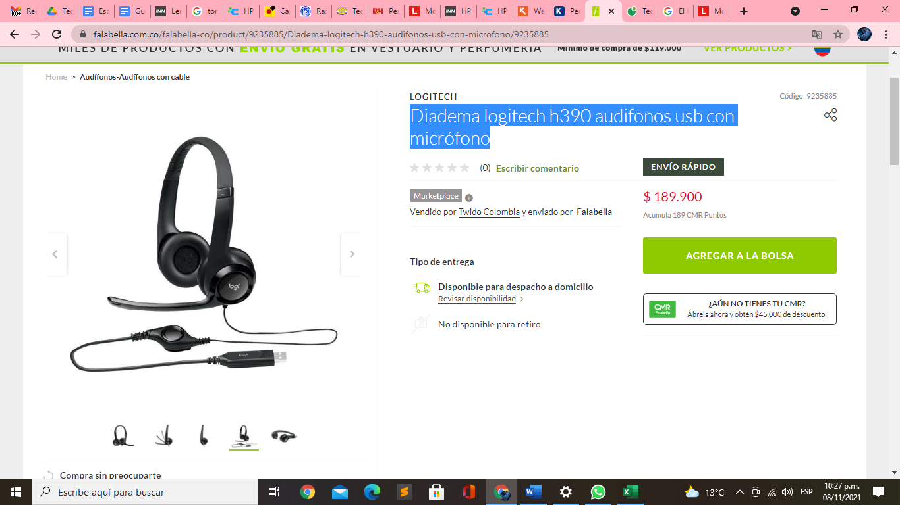 |  |  |  |  |  |  |  |  |  |  |  |  |  |  |  | 189,900.0 | 0.0 | 0.0 | 0.0 | -189,900.0 | Es buen producto | Si
10 |  |  |  |  |  |  |  |  |  |  |  |  |  |  |  |  |  | 0.0 | 0.0 | 0.0 | 0.0 | 0.0 | Software libre super garantizado | Si

 |  |  |  |  | Plazo Entrega de Proveedor (Plazo Máximo Entrega en días) | 1 | 7 | 10 | 6 | 1 | 7 | 12 | 5 | 7 | 8 | 9 | 8
 |  |  |  |  | Cantidad Mínima Pedido de Proveedor | 1 | 1 | 1 | 1 | 1 | 1 | 1 | 1 | 1 | 1 | 1 | 1
 |  |  |  |  | Plazo Pago Proveedor en días | 30 | 60 | 90 | 15 | 30 - 60 | 30 - 60 - 90 | 30 | 30 | 30 | 30 | 30 | 60

